Sheet1
Initial Value
x1 | x2 | x3 | α | Threshold | Yd,6
0.7 | 0.8 | 0.9 | 0.1 | -1 | 0

Initial Random
W14 | W15 | W24 | W25 | W34 | W35 | W46 | W56 | θ4 | θ5 | θ6
0.5 | 0.6 | 0.3 | 1.1 | -1 | 0.1 | -1.1 | -0.7 | 0.2 | 0.3 | 0.4

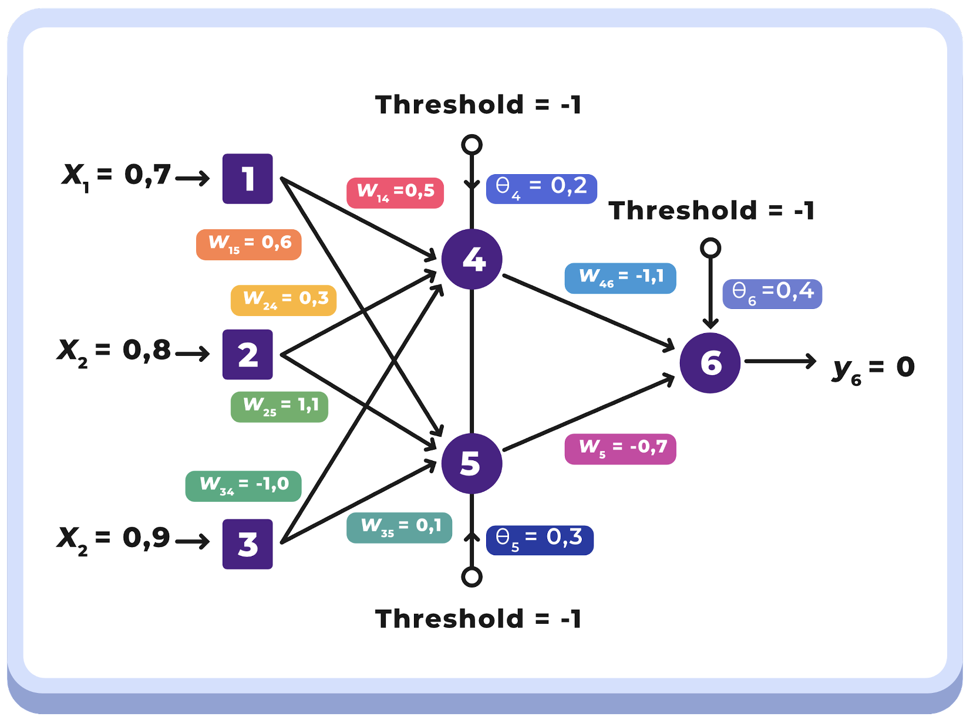
Langkah 1 : Menghitung output neuron 4
Y4 | 0.37519352553
Y5 | 0.74838172161
Y6 | 0.20807302521
e | -0.20807302521

Langkah 2 : Menghitung error gradient untuk n6
sigma6 | -0.034285990403
deltaw46 | -0.0012863881616
deltaw56 | -0.0025659008525
deltateta6 | 0.0034285990403

Langkah 3 : Menghitung error gradient untuk n4 dan n5
sigma4 | 0.0088411801723
sigma5 | 0.0045193928852

Langkah 4 : Hitung weight correction
deltaw14 | 0.00061888261206
deltaw24 | 0.00070729441378
deltaw34 | 0.00079570621551
deltateta4 | -0.00088411801723
deltaw15 | 0.00031635750196
deltaw25 | 0.00036155143082
deltaw35 | 0.00040674535967
deltateta5 | -0.00045193928852

Langkah 5 : Menghitung semua weights dan teta baru
w14 | 0.50061888261
w15 | 0.6003163575
w24 | 0.30070729441
w25 | 1.1003615514
w34 | -0.99920429378
w35 | 0.10040674536
teta4 | 0.19911588198
teta5 | 0.29954806071
teta6 | 0.40342859904

